Sheet1
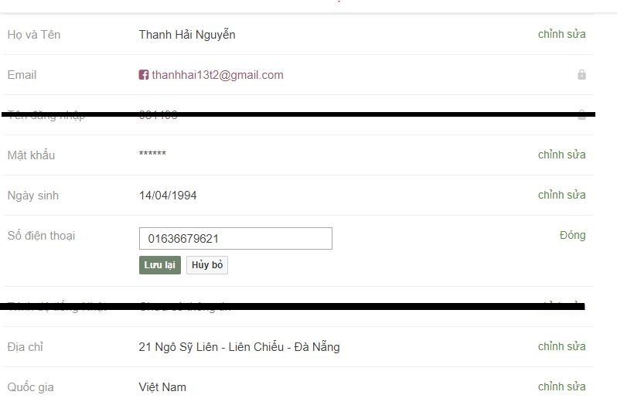
Create 3 interface
1.Login
2.Change Info
3.Register
Có đầy đủ các thông tin

